マーカー記入例
ＷＡＧＯ マーカー記入用紙 （例）

 |  | オーダーＮｏ， |  |  |  |  |  |  |  | 年 月 日

ＩＴＥＭ ＮＯ， |  | アセンブリ名
代理店様名 | ○○○株式会社 |  | ユーザー様名 |  |  | ×××電機
マーカー品番 | 793-5501 |  | 担当者名 |  |  |  |  |  | 確認者名

 |  | 1 | 2 | 3 | 4 |  | 6 | 7 | 8 | 9

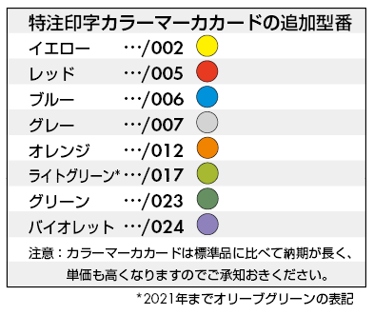
※カラーマーカーは、下表よりご指定下さい。
 |  | 0V | 24V | P24 | N24 | P 24 | N 24

 |  | 10 | 11 | 12 | 100 | 101 | 102 | 100 V | +24 V | A B C

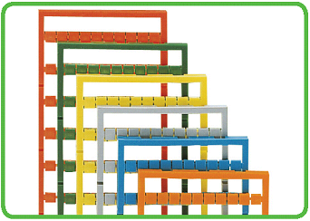
例） レッドの場合 ： 793-5501/005
とマーカー品番欄へ直接ご記入下さい
 |  | 1 | 2 | 3 | 4 |  | 6 | 7 | 8 | 9

 |  | 0V | 24V | P24 | N24 | P 24 | N 24

 |  | 10 | 11 | 12 | 100 | 101 | 102 | 100V | +24V | 123456

お客様 記入用紙
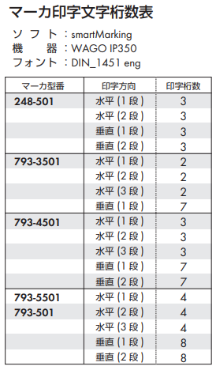
ＷＡＧＯ マーカー記入用紙 |  |  |  |  | 記入補助ツール

 | オーダーＮｏ， |  |  | 年 月 日 |  | 印字可能な半角記号 |  |  |  |  |  |  |  | アースマーク
 |  |  |  |  |  | - | + | = | * | _ | / | ~ | ^
ＩＴＥＭ ＮＯ， | アセンブリ名 |  |  |  |  | . | , | : | ; | " | | | '
代理店様名 |  | ユーザー様名 |  |  |  | ( | ) | [ | ] | { | } | < | > | ※アースマークはオブジェクトを コピーしてご使用下さい。
マーカー品番 |  | 担当者名 | 確認者名 |  |  | ! | # | $ | % | & | ?

※カラーマーカーは、下表よりご指定ください
記入方法⑤ 該当セルを選択し、

■記入方法
①黄色の部分をすべてご記入ください。記入済部分は白色に変わります。 （印字部分が無地の場合は黄色のままで結構です）
②アースマークを挿入する際には、スペースを記入し白色へ変えた上で 上表よりコピーし配置してください。
③印字が可能な文字は、半角英数字及び上部表の半角記号のみとなります。 （日本語や特殊文字は印字不可です）
④１コマに２行以上の印字を希望される場合には、 Ａlｔ＋Ｅｎｔｅｒで改行し入力してください。
⑤[垂直印字]の場合は、該当セルを選択し「ホーム」→「配置」→「方向」の 「左へ90度回転」をクリックしてください。 ※アースマークの方向を変更される場合は、再度上表よりコピーし直してください
⑥記入例は「マーカ記入例」シートをご参照ください

例） レッドの場合 ： 793-5501/005
とマーカー品番欄へ直接ご記入ください

